3
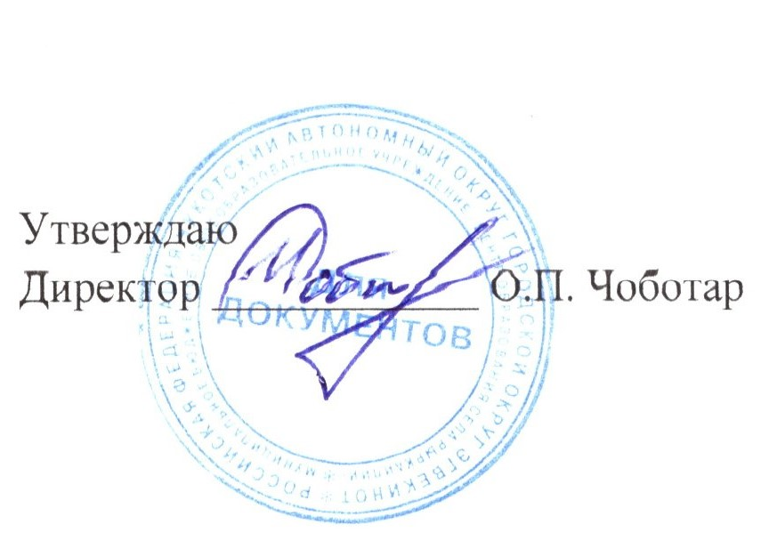

Меню 23.11.2022г. |  | 7-11 лет
Прием пищи | Прием пищи, наименование блюд | масса порции (грамм) | Пищевые вещества (г) |  |  |  | № рецептуры
 |  |  | Б | Ж | У | Энерг. ценность (ккал)
Завтрак | Омлет натуральный | 150 | 6.90 | 12.30 | 1.20 | 144.70 | 210
 | Икра кабачковая | 60 | 2.20 | 3.60 | 8.50 | 68.30 | 101
 | Чай с сахаром | 200 | 0.20 | 0.00 | 14.00 | 40.00 | 376
 | Масло сливочное | 10 | 0.16 | 8.20 | 0.10 | 75.00 | 41
 | Сыр (порциями) | 20 | 4.64 | 5.90 | 0.00 | 72.80 | 42
 | Хлеб пшеничный | 50 | 3.95 | 1.00 | 24.15 | 117.00 | 14
 | Фрукты | 100 | 0.4 | 0.40 | 9.80 | 47.00 | 38
Итого за завтрак: |  | 561 | 18.20 | 17.01 | 54.64 | 564.80
Обед | Салат из соленых огурцов с луком | 60 | 0.52 | 3.07 | 1.57 | 35.88 | 17
 | Суп из овощей | 250 | 1.58 | 4.98 | 8.89 | 125.00 | 99
 | Жаркое по домашнему | 200 | 16.20 | 18.09 | 16.58 | 336.00 | 259
 | Компот из свежих плодов | 200 | 0.14 | 0.04 | 27.50 | 110.80 | 342
 | Хлеб пшеничный | 50 | 3.95 | 1.00 | 24.15 | 117.00 | 14
Итого за обед: |  | 760 | 28.11 | 29.16 | 89.43 | 724.68
Полдник | Кисель из свежих ягод | 200 | 0.14 | 0.04 | 27.50 | 110.80 | 869
 | Пироги с повидлом | 100 | 6.00 | 6.00 | 56.90 | 300.60 | 1091
Итого за полдник: | Итого | 300 | 6.14 | 6.04 | 84.40 | 411.40
Ужин | Птица отварная | 100 | 21.10 | 13.60 | 0.00 | 206.25 | 288
 | Каша рассыпчатая гречневая | 180 | 8.9 | 6.70 | 43.00 | 276.00 | 679
 | Чай с сахаром | 200 | 0.20 | 0.00 | 14.00 | 40.00 | 376
 | Хлеб пшеничный | 50 | 3.95 | 1.00 | 24.15 | 117.00 | 14
Итого за ужин: |  | 530 | 34.15 | 21.30 | 81.15 | 639.25
2 ужин | Молоко кипяченное | 180 | 5.8 | 5.00 | 9.60 | 108.00 | 385
 | Закрытый бутерброд с медом | 100 | 13.34 | 16.94 | 29.96 | 326.00 | 10
Итого за 2 ужин: |  | 280 | 19.14 | 21.94 | 26.00 | 434.00
Итого за день: |  | 2431 | 78.60 | 79.40 | 342.30 | 2774.13

